상품제안서
ㅁ | 상품코드: F31464

 |  |  |  |  |  |  | 02-412-0044 | www.easy1.co.kr
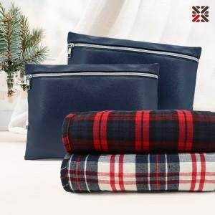

【상세/제작정보】 | <p><span style="font-size: 14pt;"><b>배송비 한박스 20개 4500원 부가세별도</b></span>&nbsp;</p>

【인쇄/포장옵션】 | 실크 / 부직포 더스트백

【공급단가】 | 수량 | 100~ | 300~ | 500~ | 1,000~ | 3,000~
*VAT별도 | 단가 | 10,920원 | 10,730원 | 10,460원 | 10,280원 | 10,010원

【상품 URL】 | https://dev.easy1.co.kr:443/src/goods_detail.php?gdno=31464

